물리ERD
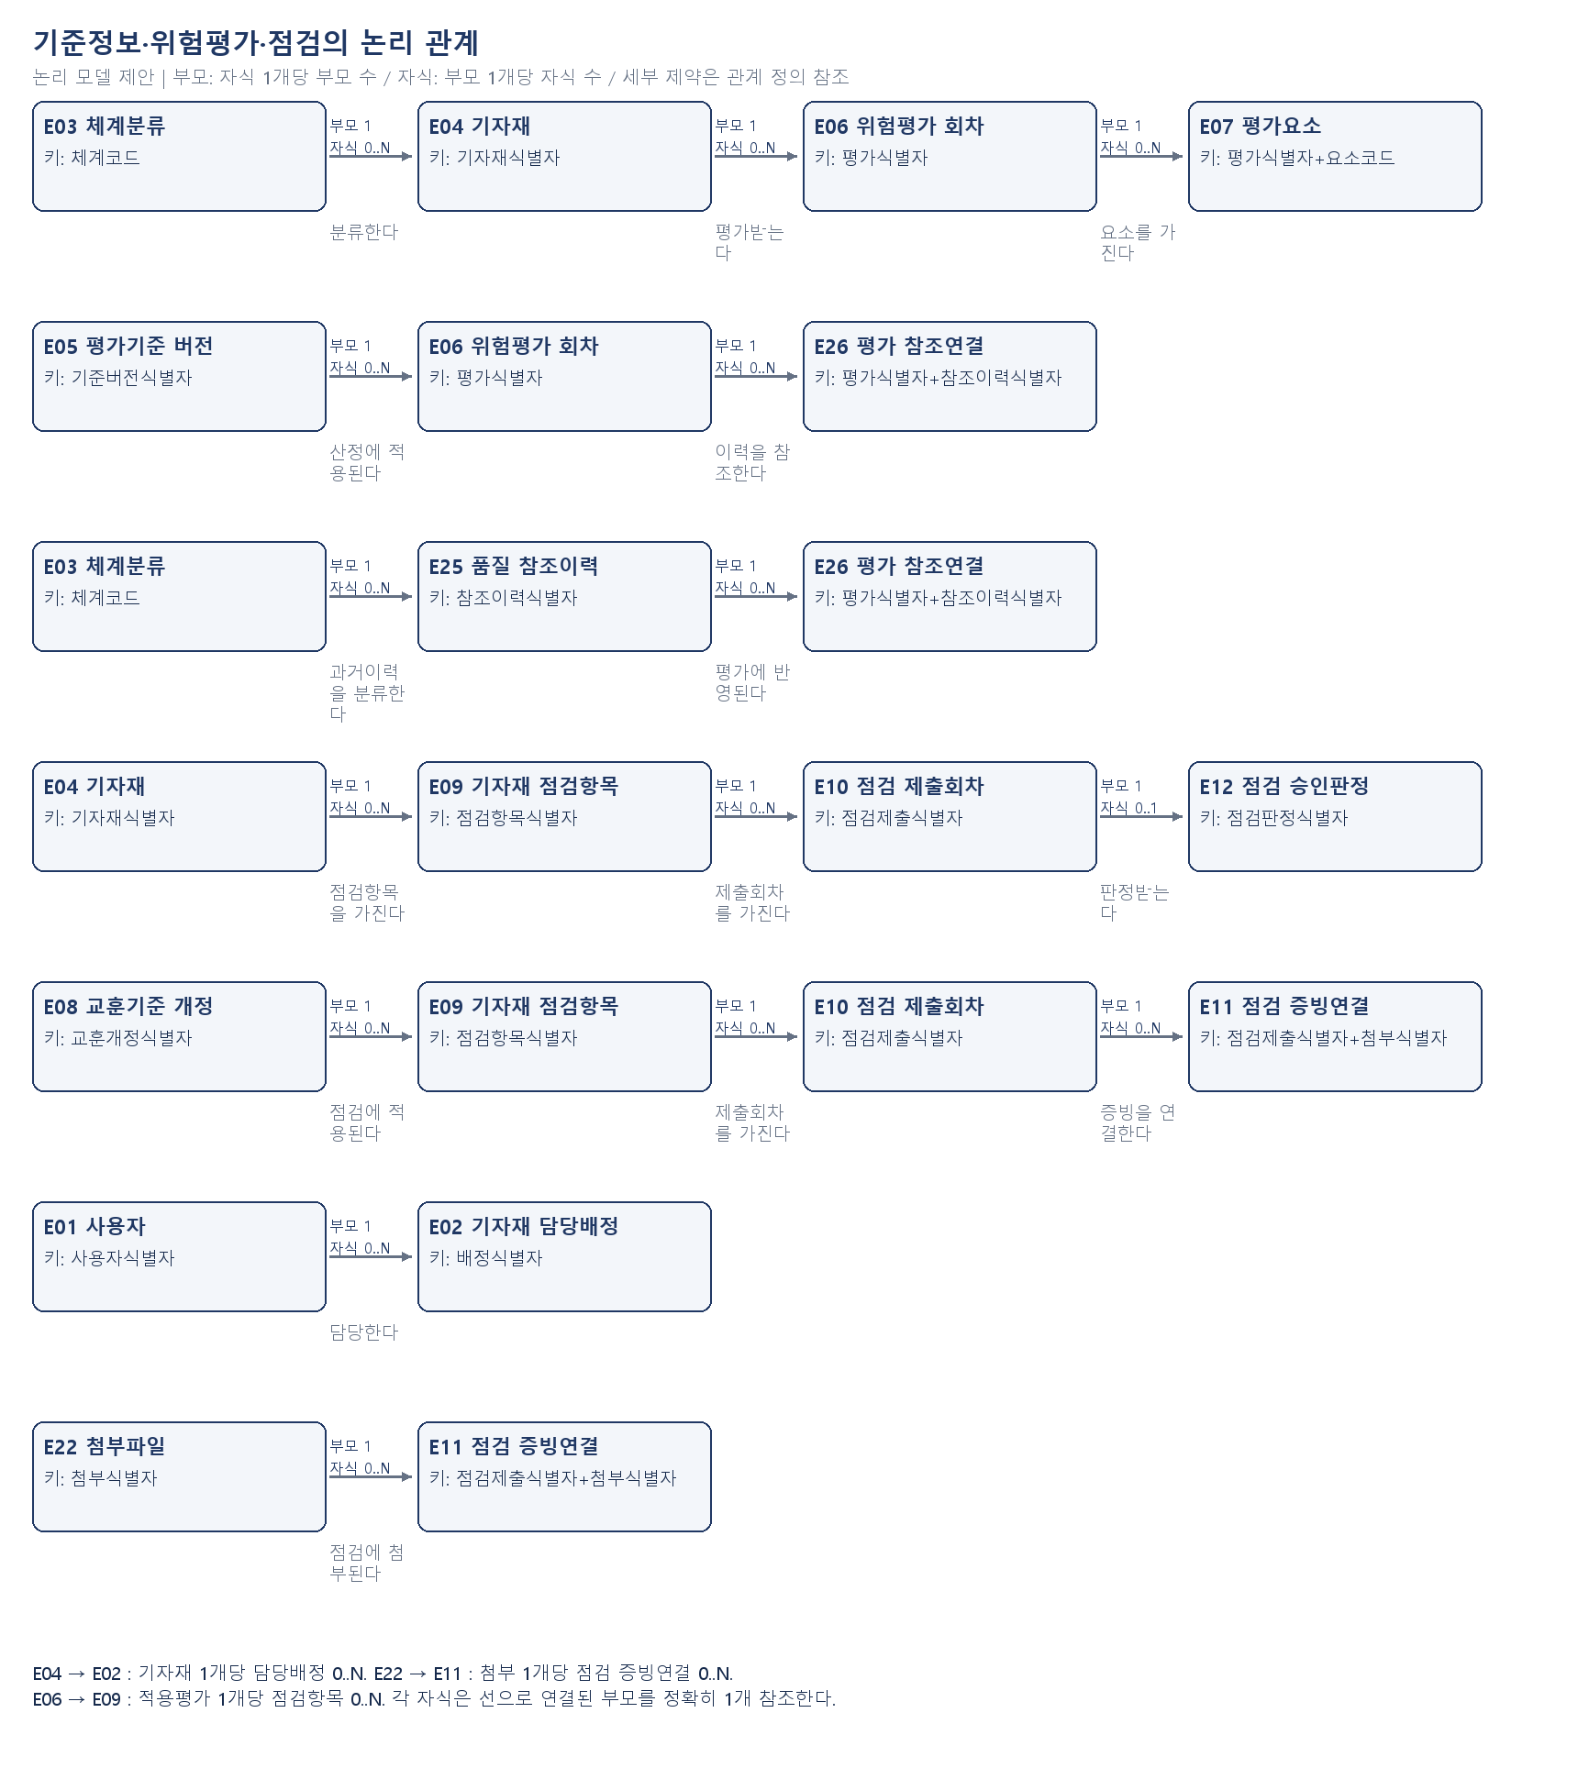
soft2preqcgate1
기준정보·위험평가·점검 논리모델 / 물리설계 보류
논리 개체관계도(제안). 물리 데이터베이스 제품·업무 스키마·테이블명은 미정입니다.
물리설계 보류: 이번 범위는 논리모델이며, 아래 도식은 실제 제안 개체의 관계입니다. 물리 속성은 업무 결정 후 작성합니다.

논리관계도_승인
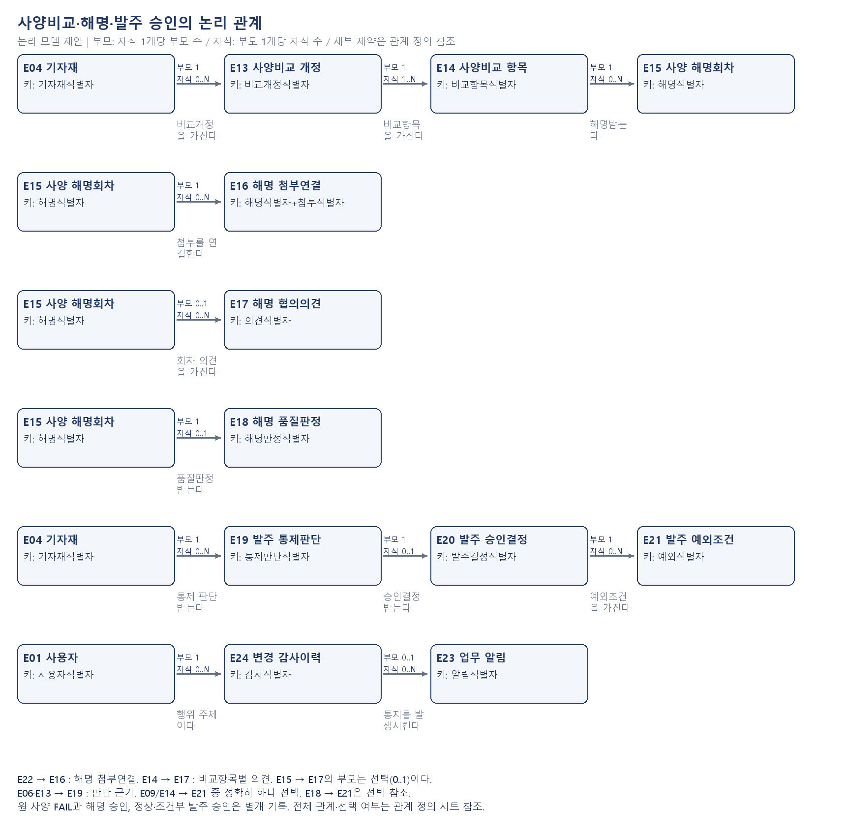
soft2preqcgate1
사양비교·해명·발주 승인 논리모델
논리 개체관계도(제안). 물리 데이터베이스 제품·업무 스키마·테이블명은 미정입니다.

